Page_1
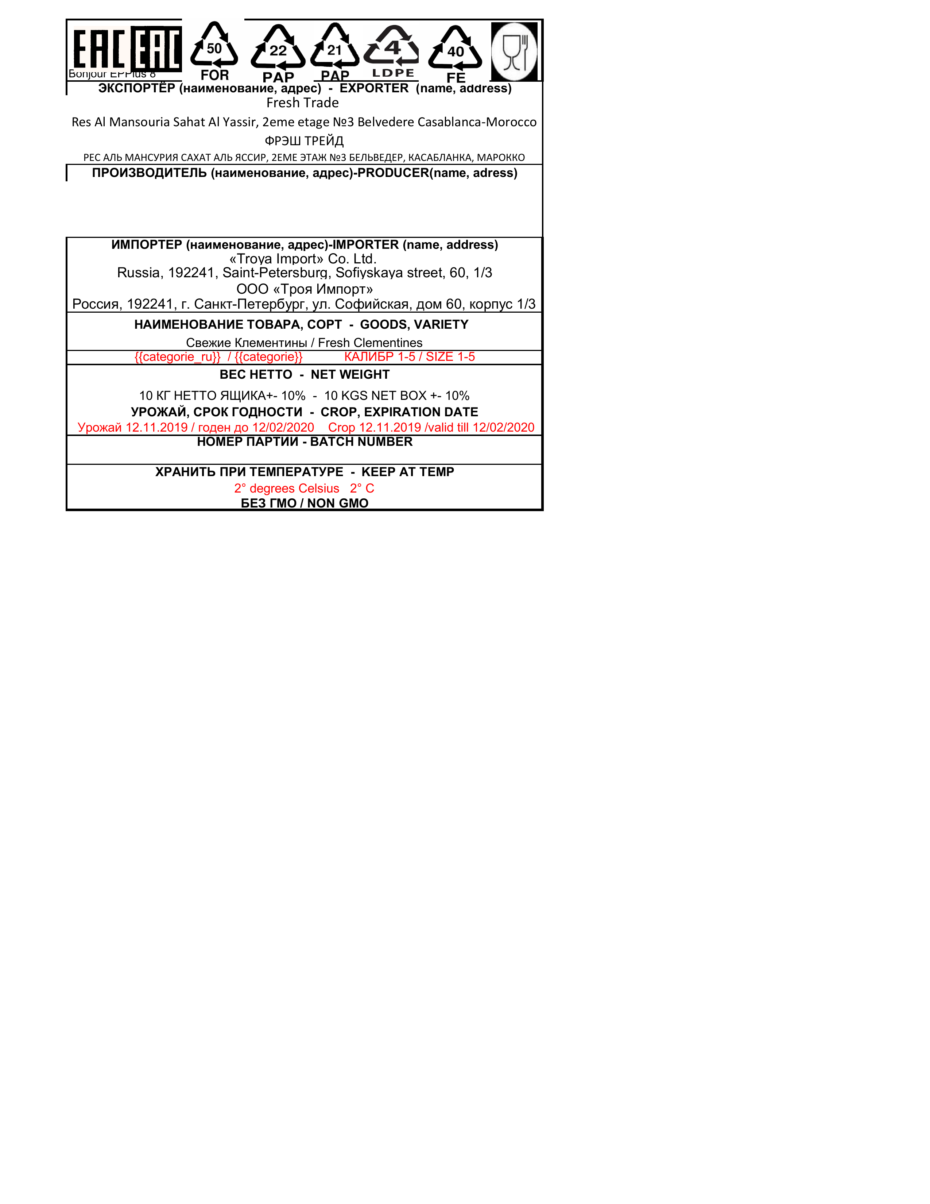
TEXTE EXTRAIT:
Bonjour cr FOR PAP PAP LDPE FE
AKCTOPTEP (HanmMeHoBaHne, agpec) - EXPORTER (name, address)
Fresh Trade
Res Al Mansouria Sahat Al Yassir, 2eme etage No3 Belvedere Casablanca-Morocco
PSL TPEUA
PEC AJ1b MAHCYPHA CAXAT Ab ACCP, 2EME STAM No3 BEJIbBEZEP, KACAB/IAHKA, MAPOKKO
MPOU3BOAMTENE (HaumMeHoBannve, anpec)-PRODUCER(name, adress)
UMMIOPTEP (HaumeHoBaHre, agpec)-IMPORTER (name, address)
«Troya Import» Co. Ltd.
Russia, 192241, Saint-Petersburg, Sofiyskaya street, 60, 1/3
OOO «Tpoa UmnopT»
Poccua, 192241, r. Cankt-Mletep6ypr, yn. Cobuückas, fom 60, kopnyc 1/3
HAUMEHOBAHHE TOBAPA, COPT - GOODS, VARIETY
CBexue KneMeHTuHEi / Fresh Clementines
{{categorie ru}} / {{categorie}} KAJIVBP 1-5 / SIZE 1-5
BEC HETTO - NET WEIGHT
10 KT HETTO ALUWKA+- 10% - 10 KGS NET BOX +- 10%
YPOXAU, CPOK FOMHOCTH - CROP, EXPIRATION DATE
Ypoxaù 12.11.2019 / roneH go 12/02/2020 Crop 12.11.2019 /valid till 12/02/2020
HOMEP TIAPTHH - BATCH NUMBER
XPAHUTb MPU TEMMEPATYPE - KEEP AT TEMP
2° degrees Celsius 2° C
BE3 [MO / NON GMO

